CL "Enter your TO-DO here"
Проект | Мобильное приложение "TO-DO-MVP"
Дата тестирования | 2024-09-10
Тестировщик | Давлетшин Б.И.
Окружение | Xiaomi Redmi Note 10 Pro, Android 13
Element | 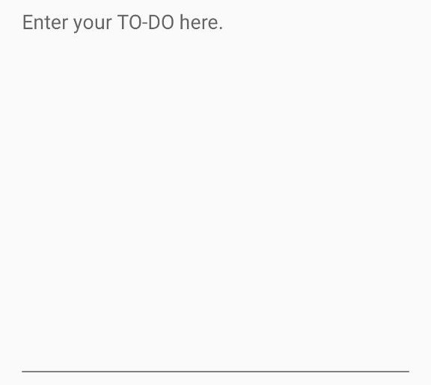
Element short description | Text area for entering description

Element Name | Possible Variants, Actions, Formats etc. | data | Expected Behaviour | Status | Comments
Enter your TO-DO here | entered | Wash car | should allow such input | passed
Enter your TO-DO here | not entered |  | should be informative validation message | passed
Enter your TO-DO here | russian letters | Шиш | should allow such input | passed
Enter your TO-DO here | digits | 1234 | should allow such input | failed | Task not created
Enter your TO-DO here | spec symbols | ;?№*( | should allow such input | failed | Task not created
Enter your TO-DO here | spaces only |  | should be informative validation message | failed | Created empty task
Enter your TO-DO here | spaces at the beginning and at the end | Ррр | should be truncated | failed | Not truncated
Enter your TO-DO here | spaces in the middle | пп пп | should not be truncated | passed
Enter your TO-DO here | tags | <gg>ggg</gg> | should not be applied; should be displayed "as entered" | passed
Enter your TO-DO here | wildcards | .*ggg | should not be applied; should be displayed "as entered" | passed
Enter your TO-DO here | Ctrl+V content | <gg>ggg</gg> | should not be possible to ctrl+v pictures and other content except of text/digits | passed
Enter your TO-DO here | several lines of data entered | 22 lines data | scrolling should be possible | passed

CL GUI "Добавить"
Проект | Мобильное приложение "TO-DO-MVP"
Дата тестирования | 2024-09-10
Тестировщик | Давлетшин Б.И.
Окружение | Xiaomi Redmi Note 10 Pro, Android 13
Элемент | 

Краткое описание элемента | Окно добавления новой задачи

Проверка | Ожидаемый результат | Статус | Комментарии
Введение валидных данных в поля "Title", "Enter your TO-DO here" и нажатие на кнопку с галочкой | Добавление этой задачи в общий список и возврат ко списку | Не пройдено | При добавлении цифр в одно из полей задача не создаётся
Введение невалидных данных в поле "Title", "Enter your TO-DO here" и нажатие на кнопку с галочкой | Появляется сообщение об ошибке | Не пройдено | При введении в поля только пробелов создаётся пустая задача
Нажатие на кнопку "Возврат" | Возврат к общему списку задач | Не пройдено | Ничего не происходит
Тап по строке "Title" | Всплывает телефонная клавиатура для ввода данных | Пройдено
Тап по строке "Enter your TO-DO here" | Всплывает телефонная клавиатура для ввода данных | Пройдено

CL GUI "Редактировать"
Проект | Мобильное приложение "TO-DO-MVP"
Дата тестирования | 2024-09-10
Тестировщик | Давлетшин Б.И.
Окружение | Xiaomi Redmi Note 10 Pro, Android 13
 Элемент | 

Краткое описание элемента | Страница редактирования задачи

Проверка | Ожидаемый результат | Статус | Комментарии
Нажатие на чек-бокс готовности активной задачи | Задача помечается как выполненная, появляется заливка строки | Пройдено
Нажатие на чек-бокс готовности выполненной задачи | Задача помечается как активная, заливка пропадает | Пройдено
Нажатие на кнопку "Возврат" | Возврат к общему списку задач | Пройдено
Нажатие на кнопку "Delete task" | Задача удаляется | Пройдено
Нажатие на кнопку "Редактировать" | Открывается страница редактирования заголовка и описания задачи | Пройдено
Кнопка "Редактировать"
Тап по строке "Title" | Всплывает телефонная клавиатура для ввода данных | Пройдено
Тап по строке "Enter your TO-DO here" | Всплывает телефонная клавиатура для ввода данных | Пройдено
Нажатие на кнопку "Возврат" | Возврат к странице редактирования задачи | Не пройдено | Ничего не происходит
Внесение изменений в задаче и нажатие на кнопку "Готово" | Сохранение изменений, возврат к списку задач | Не пройдено | Изменения не сохраняются
Без изменений в задаче и нажатие на кнопку "Готово" | Отсутствие изменений, возврат к списку задач | Пройдено | Изменения не сохраняются

CL GUI "TO-DO List"
Проект | Мобильное приложение "TO-DO-MVP"
Дата тестирования | 2024-09-10
Тестировщик | Давлетшин Б.И.
Окружение | Xiaomi Redmi Note 10 Pro, Android 13
Элемент | 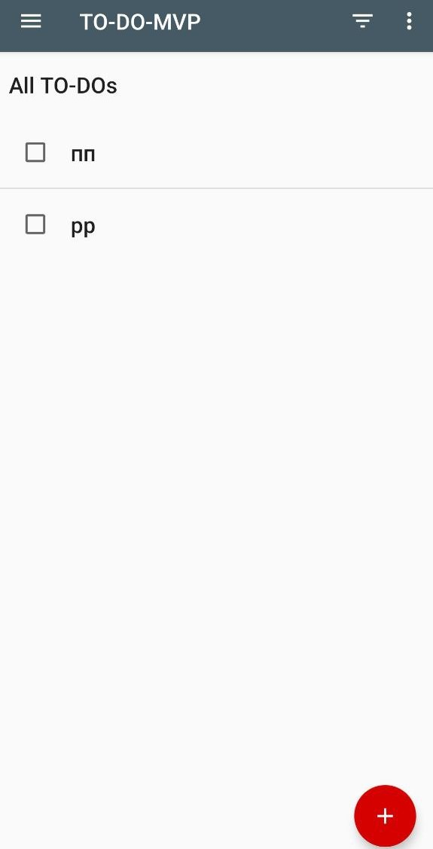 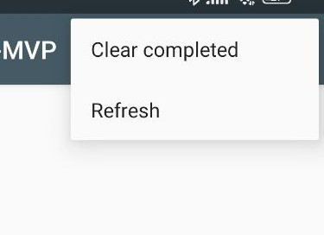

Краткое описание элемента | Меню списка задач с функциями

Проверка | Ожидаемый результат | Статус | Комментарии
Нажатие на чек-бокс готовности активной задачи | Задача помечается как выполненная, появляется заливка строки | Пройдено
Нажатие на чек-бокс готовности выполненной задачи | Задача помечается как активная, заливка пропадает | Пройдено
Нажатие на кнопку "Фильтр" | Появляется окно выбора способа фильтрации | Пройдено
Нажатие на любую задачу из списка | Открывается страница с подробным описанием задачи | Пройдено
Нажатие на кнопку "Добавить" | Открывается страница с возможностью добавления задачи | Пройдено
Нажатие на кнопку "Очистка" (три точки) | Появляется окно с функциями очистки выполненных задачи и полной очистки всех задач | Пройдено
Нажатие на кнопку "Настройки" (три полоски) | Появляется шторка слева с кнопками статистики и возврату к списку задач | Пройдено
Кнопка "Фильтр"
Нажатие на кнопку "All" | Отображаются все задачи | Пройдено
Нажатие на кнопку "Active" | Отображаются только активные задачи | Не пройдено | Отображаются все задачи
Нажатие на кнопку "Completed" | Отображаются только выполненные задачи | Пройдено
Кнопка "Очистка"
Нажатие на кнопку "Clear completed" | Выполненные задачи удаляются | Не пройдено | Выполненные задачи не удаляются
Нажатие на кнопку "Refresh" | Удаляются все задачи | Рекомендуется улучшение | Все задачи удаляются, но приложение закрывается
Кнопка "Настройки"
Нажатие на кнопку "Statisticks" | Открывается новое окно с корректным отображением количества активных и выполненных задач | Не пройдено | Открывается новое окно с корректным отображением количества активных и некорректным отображением количества выполненных задач
Нажатие на кнопку "TO-DO List" | Возврат к списку задач | Пройдено

TS "Добавить"
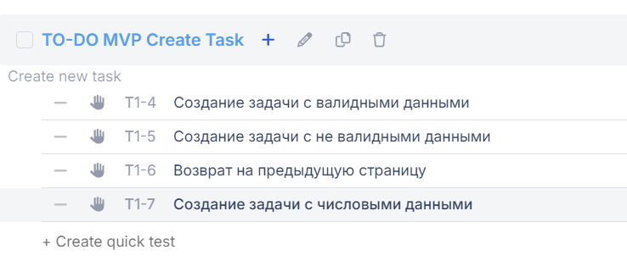
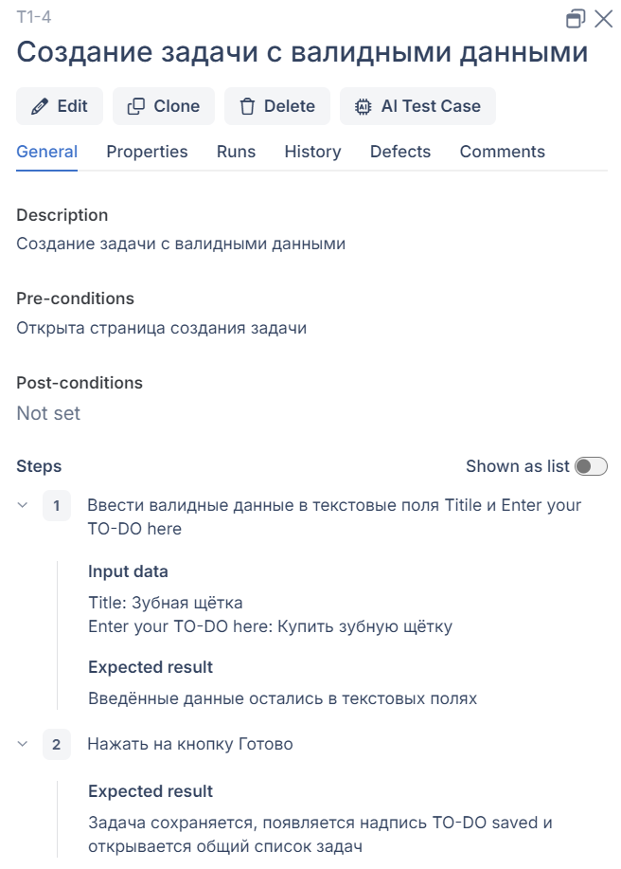
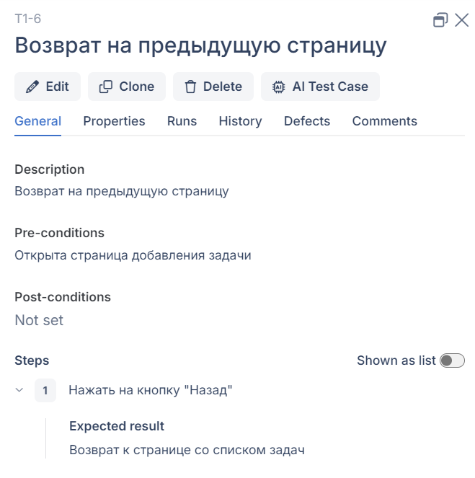
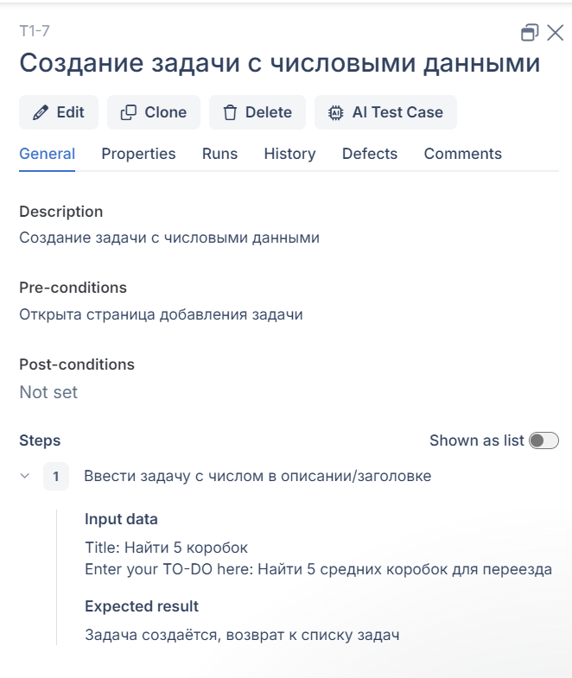
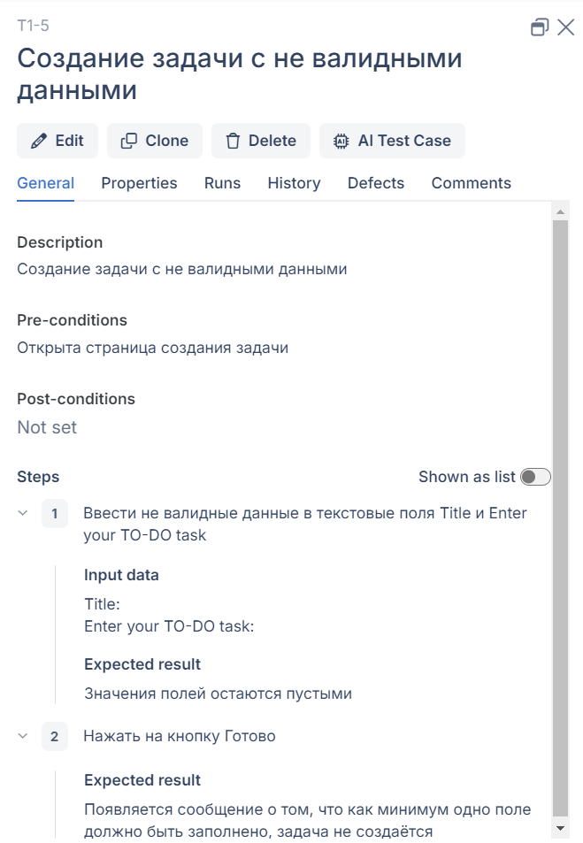

BR в Jira
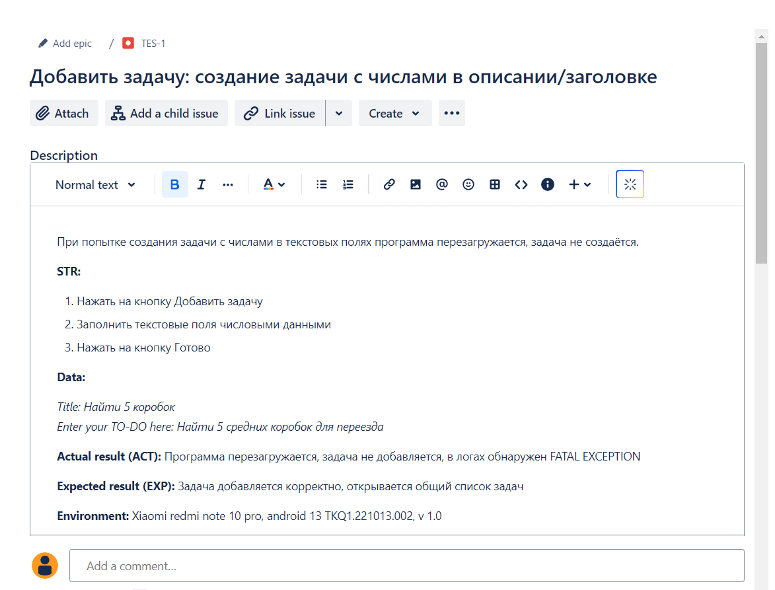
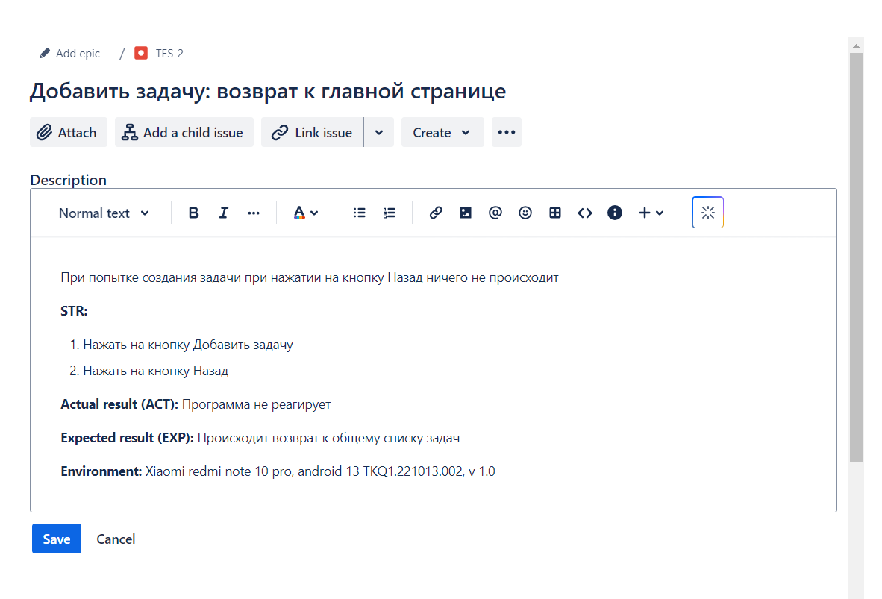
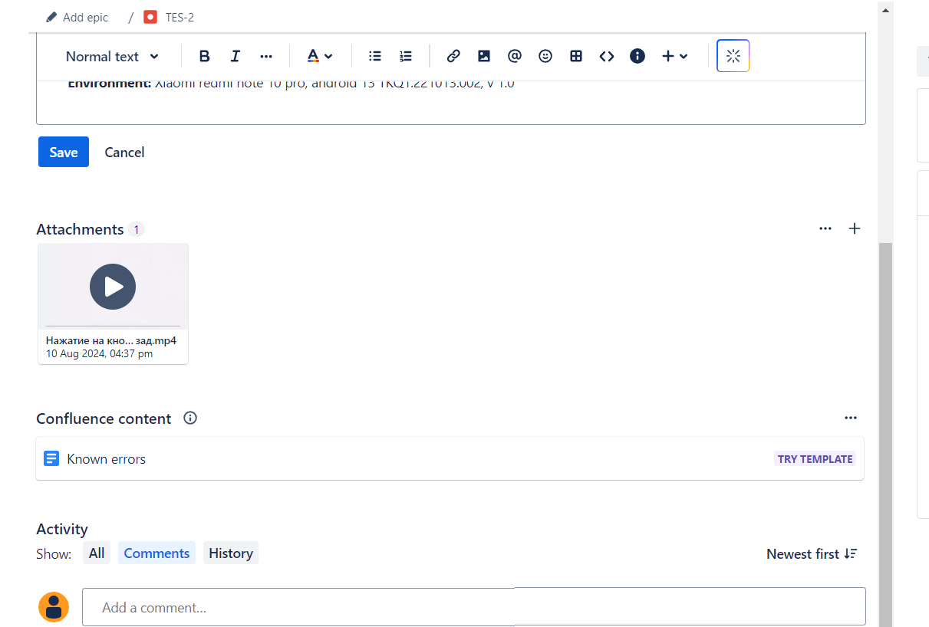
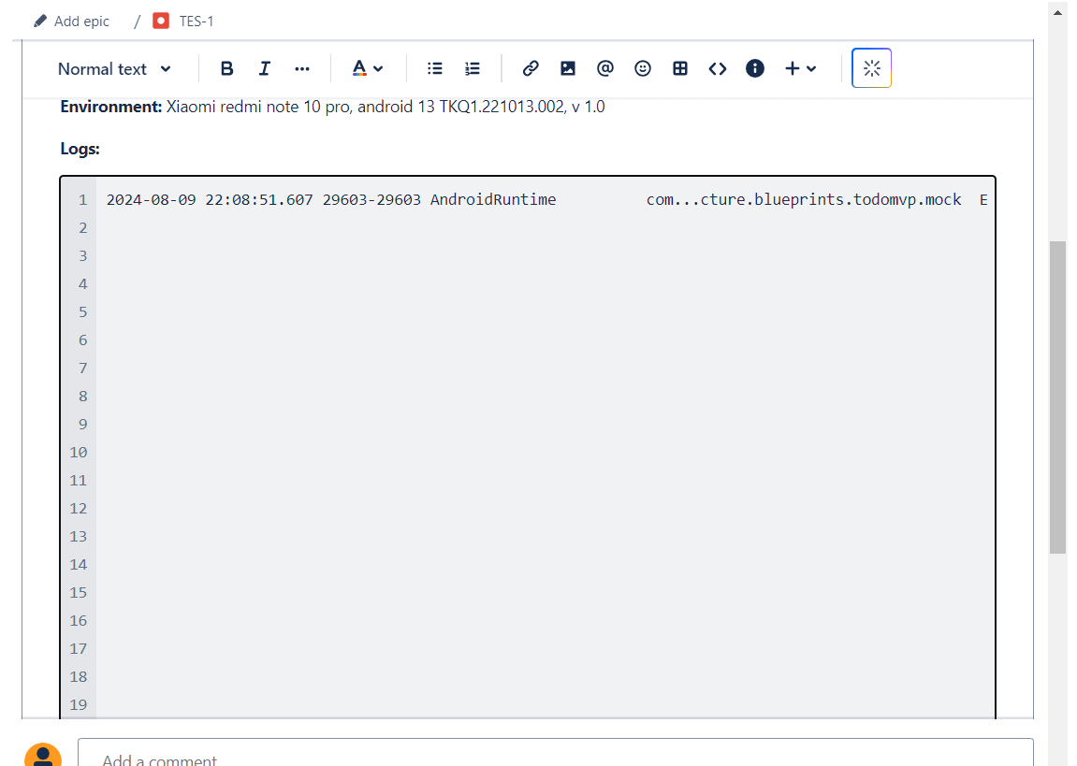
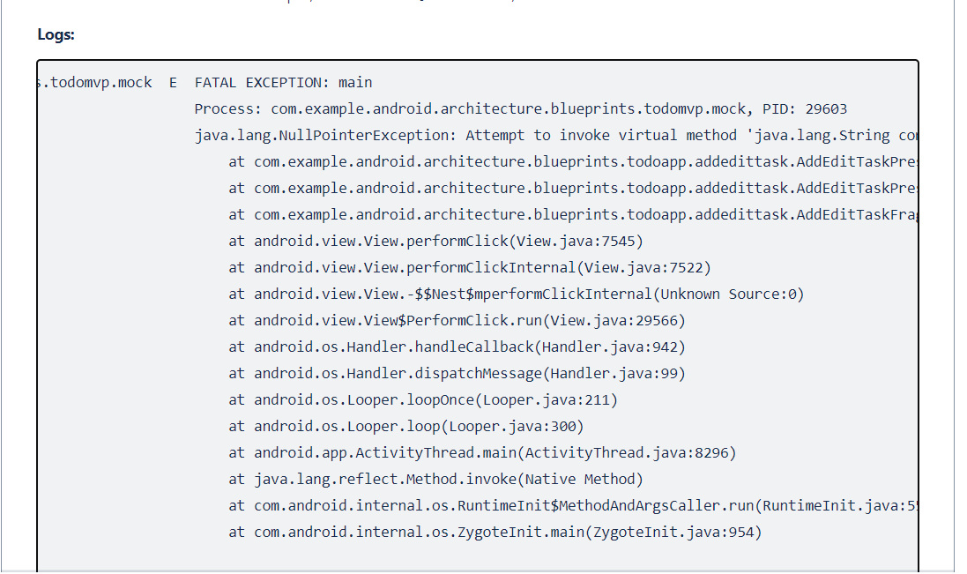
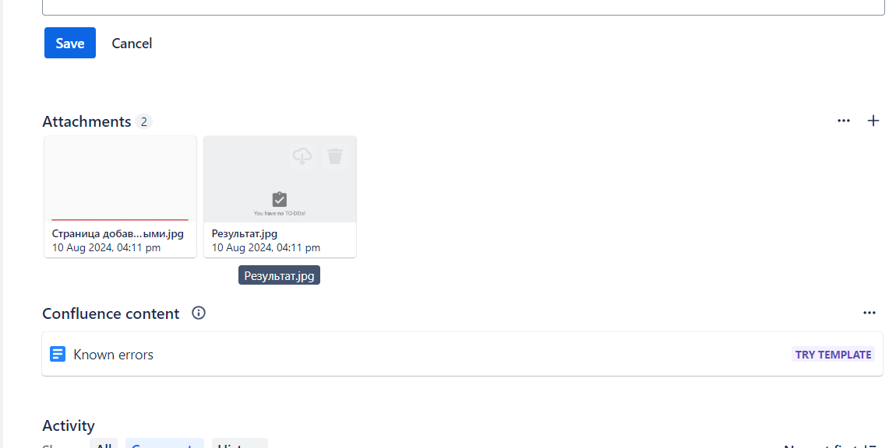
1 | 2

